상품제안서
스타벅스 스탠리 해머톤그린 비아커피 선물세트 | 상품코드: F25791

 |  |  |  |  |  |  | 02-412-0044 | www.easy1.co.kr
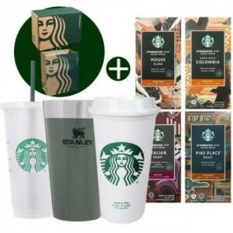

【상세/제작정보】

【인쇄/포장옵션】 | 레이저 / 포장불가능

【공급단가】 | 수량 | 50~ | 100~ | 500~ | 1,000~ | 2,000~
*VAT별도 | 단가 | 53,500원 | 52,640원 | 51,360원 | 50,070원 | 49,220원

【상품 URL】 | http://www.easy1.co.kr/src/goods_detail.php?gdno=25791

